상품제안서
볼빅 크리스탈 콤비 9구 에이밍 컨트롤 골프티 높이 조절티세트 (3pc) | 상품코드: F26026

 |  |  |  |  |  |  | 02-412-0044 | www.easy1.co.kr
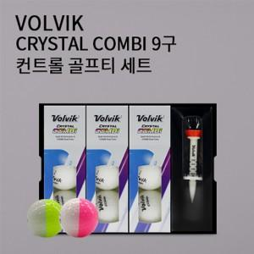

【상세/제작정보】

【인쇄/포장옵션】 | 전사 / 포장지포장

【공급단가】 | 수량 | 20~ | 50~ | 100~ | 300~ | 500~
*VAT별도 | 단가 | 49,370원 | 48,580원 | 47,400원 | 46,210원 | 45,420원

【상품 URL】 | http://www.easy1.co.kr/src/goods_detail.php?gdno=26026

